界面&功能
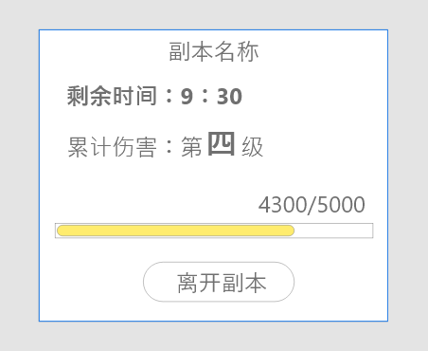
世界首领系统 |  |  |  | 功能基础规则

首领界面

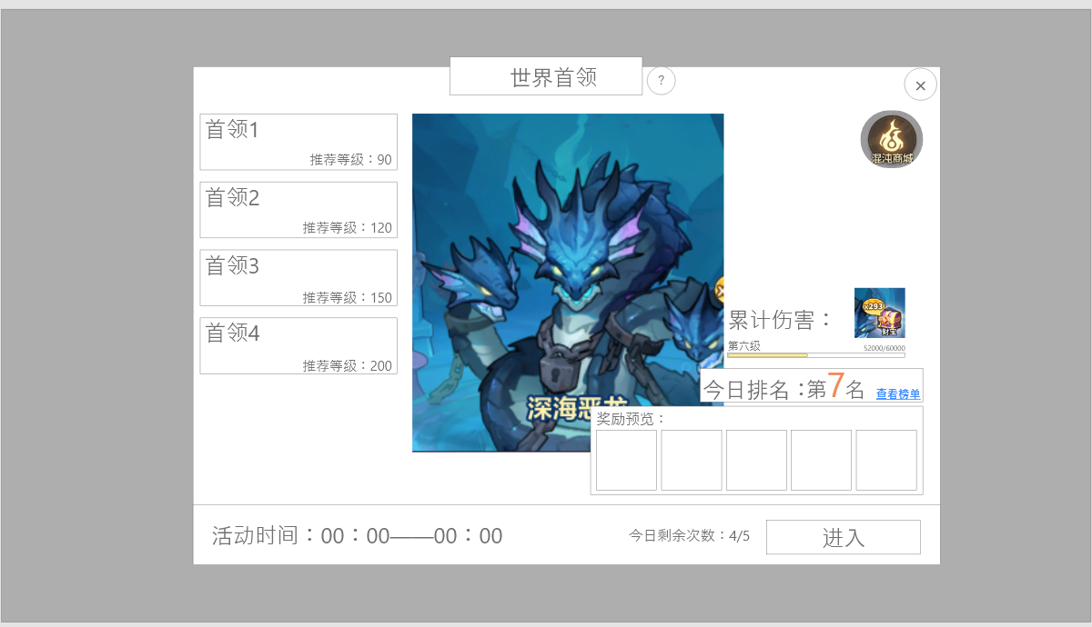
0
 | 0.世界首领系统标题、外框、帮助按钮 |  |  |  | 0.红点相关
 | ▶ | 点击帮助按钮后会打开帮助通用弹窗 |  |  | ▶ | 当有累计伤害奖励可以领取时，需要显示红点在主界面按钮
1
2
6
 | 1.首领选择列表 |  |  |  | 1.首领列表
 | ▶ | 选项上限=4 |  |  | ▶ | 需要有选中和未选中两种状态
 | ▶ | 单个选项信息： |  |  |  | 进入界面默认选择第一个首领。
 |  | 1.背景条：颜色递进区分，越往下越难，颜色越深
 |  |  | 不需要显示模型，背景可以有建议图形，美术自由发挥 |  | 3.世界首领游玩规则
 |  | 2.首领名称 |  |  | ▶ | （变动）首领战斗规则
 |  | 3.推荐等级 |  |  |  | 1.首领血量无限。无论受到多少伤害都不会死亡。
 | ▶ | 有选中和未选中两种状态 |  |  |  | 2.需要在有限的时间内对首领造成更多输出。
 |  |  |  |  |  | 3.时间到后，自动结算；若中途死亡则提前结算
3
 | 2.怪物形象展示 |  |  |  |  | 4.结算后记录累计伤害，今日伤害累计；每日0点清空
 | ▶ | 展示当前选择难度的怪物形象 |  |  |  | 5.实际记录的累计伤害会根据参与首领按一定比例记录
 | ▶ | 显示怪物的名称 |  |  |  | 首领1的伤害x1
 |  |  |  |  |  | 首领2的伤害x1.1
 | 3.累计伤害奖励 |  |  |  |  | 首领3的伤害x1.2
 | ▶ | 今日造成伤害的累计奖励 |  |  |  | 首领4的伤害x1.3
4
 | ▶ | 当累计伤害每多一级，就会显示宝箱，和宝箱数量，点击即可领取 |  |  | ▶ | （变动）奖励发放：
 | ▶ | 领取宝箱后弹出获得通用奖励弹窗 |  |  |  | 1.奖励分类：参与奖励、累计伤害奖励、排名奖励
 |  | 累计伤害以进度条的形式显示：当前级数，进度文本，进度条 |  |  | ▶ | 参与奖励
 |  |  |  |  |  | 当玩家进入副本并结束（包括中途阵亡，时间结束，中途退出）即可获得
5
 | 4.今日排名 |  |  |  | ▶ | 累计伤害奖励
 | ▶ | 显示玩家今日的排名 |  |  |  | 1.计算玩家今日的累计总伤害（记录规则如上）
 | ▶ | 点击查看榜单则打开独立弹窗 |  |  |  | 2.每一万伤害为一级，每一级可领取一个宝箱，宝箱可累计存储（未领取的宝箱可一致储存）
 |  |  |  |  |  | 3.宝箱奖励独立配置box；按概率出物资
 | 5.奖励预览 |  |  |  |  | 4.点击宝箱图标领取则一键领取所有宝箱，并弹出通用奖励弹窗罗列所有奖励。
6
 | ▶ | 显示最多5个奖励图标 |  |  |  | 5.若无奖励，隐藏宝箱的数字，此时点击宝箱弹出提示：暂无奖励可领取
 |  |  |  |  | ▶ | 排行奖励
 | 6.活动信息与进入按钮 |  |  |  |  | 每日0点根据排名发放奖励，并清空数据
 | ▶ | 活动时间，显示具体的每日开放时间
 | ▶ | 今日剩余次数 |  |  | 4.今日排名
 | ▶ | 进入按钮 |  |  | ▶ | 需要实时更新自己的排名
 |  |  |  |  | ▶ | 点击后方查看榜单进入独立界面
排行榜信息 | 7.跳转商店按钮
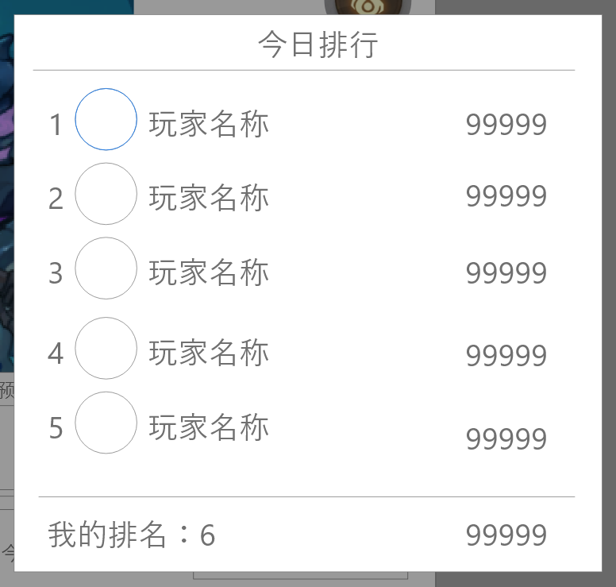
 | ▶ | 点击后进入商店界面 |  |  | 5.奖励预览
 |  |  |  |  | ▶ | 单独配置只作为显示的内容，配置数量5

 |  |  |  |  | 6.信息与按钮
 |  |  |  |  | ▶ | 活动时间：每日8：00-18：00
 |  |  |  |  | ▶ | 今日次数：不可补充，每日0点刷新
 |  |  |  |  | ▶ | 进入副本后即扣除次数。

 |  |  |  |  | 7.商店按钮
 |  |  |  |  | ▶ | 点击跳转商店界面对应页签

副本内信息显示

参考界面
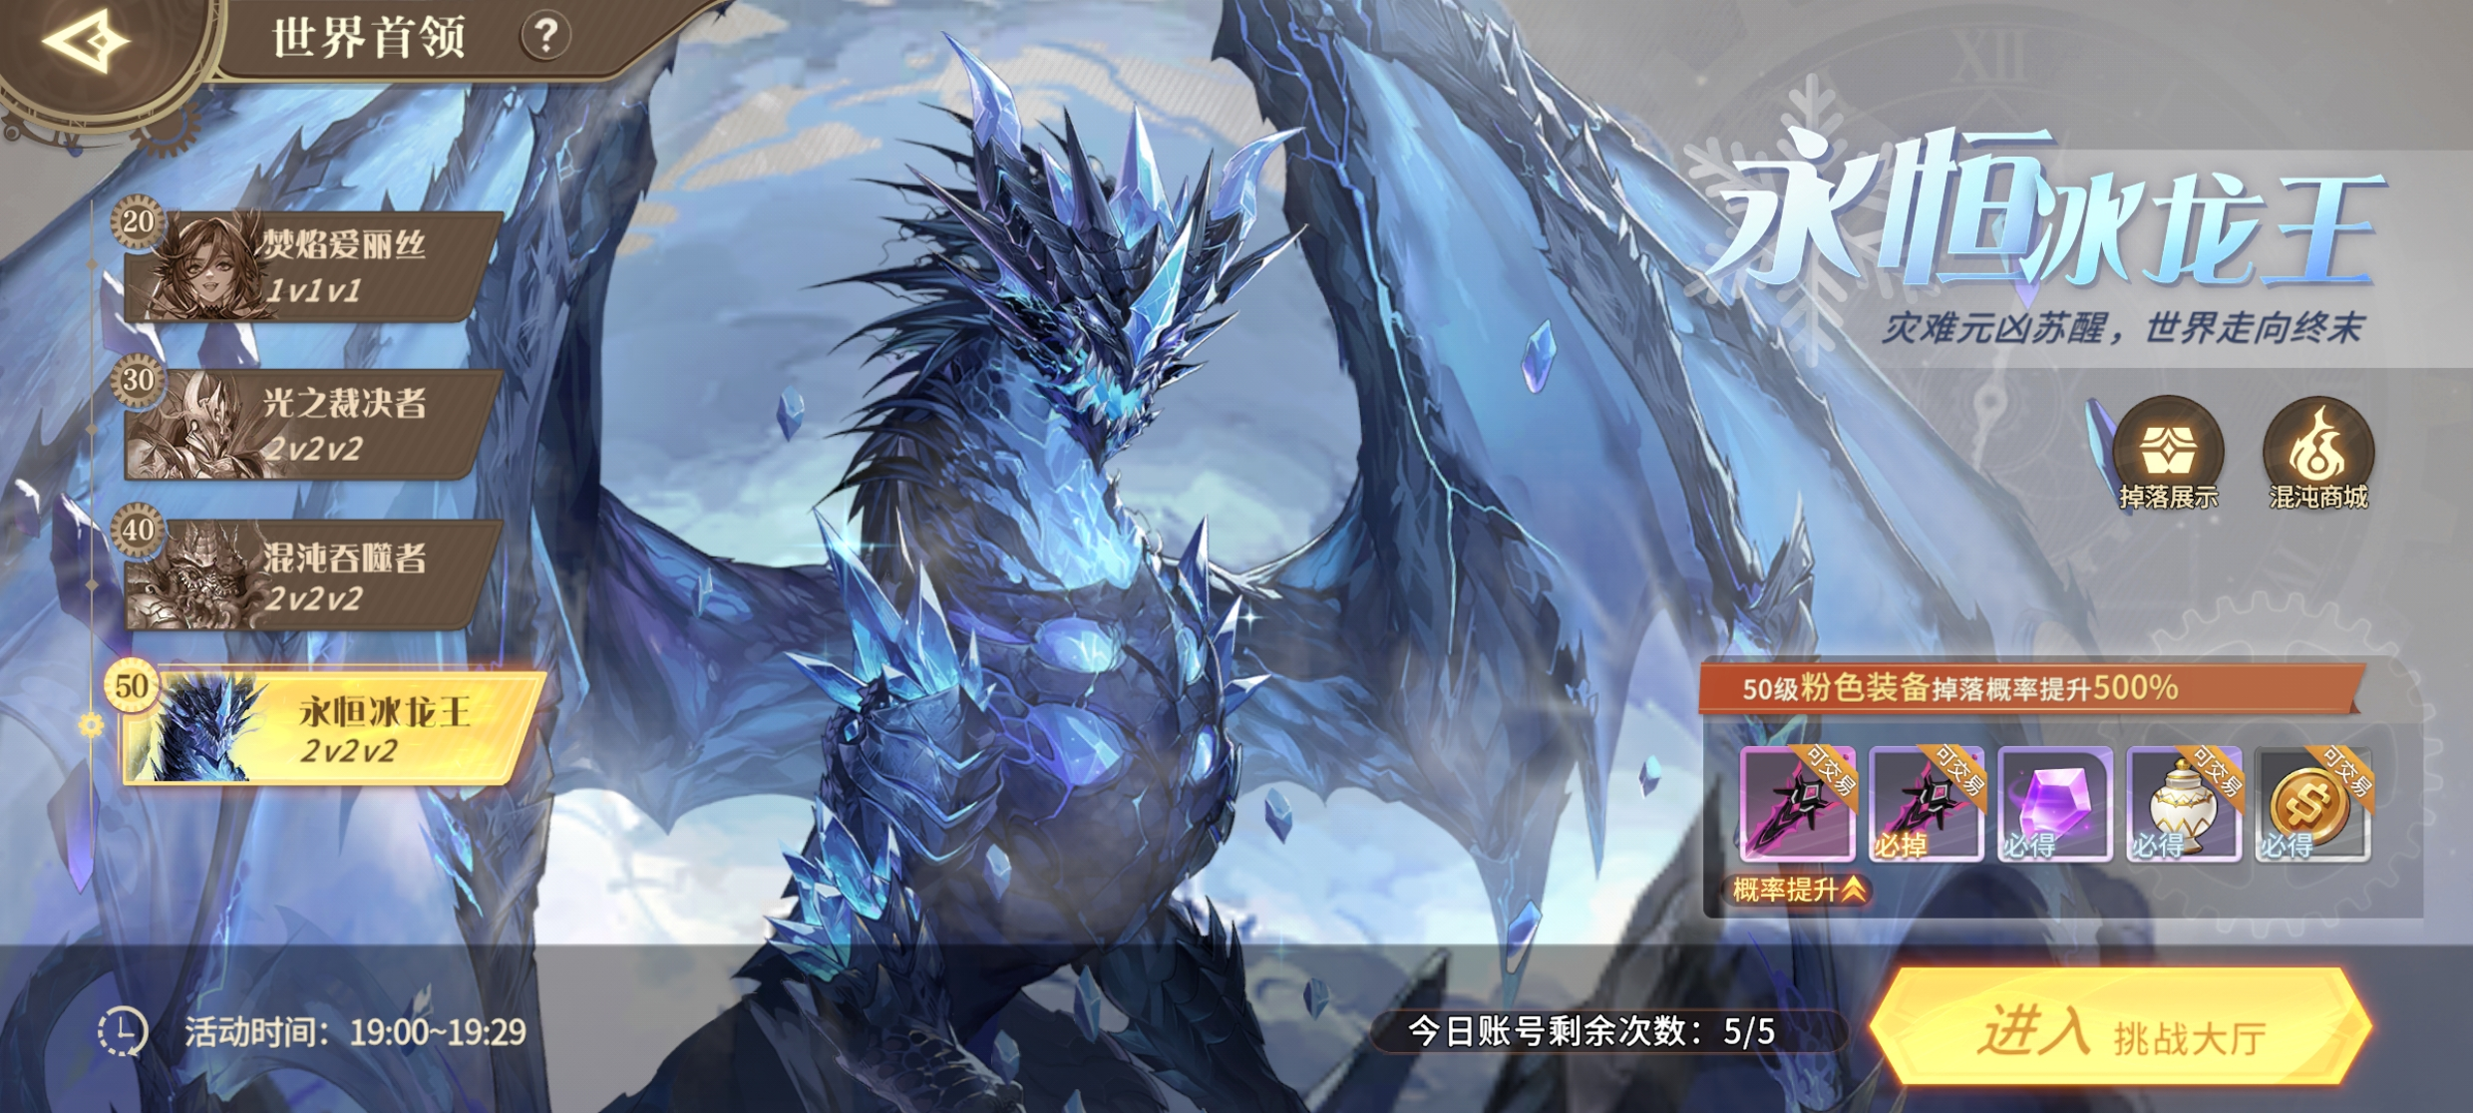
参考图

 | 参考游戏

